Diagrama ER (corregido)
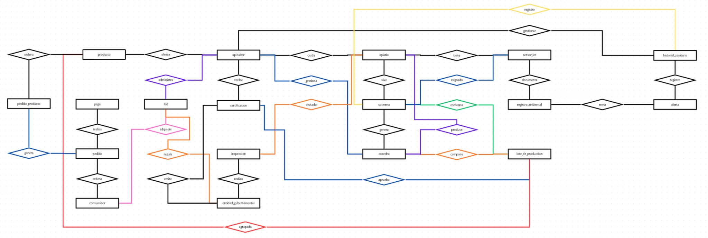

Enlace al diagrama E-R corregido (en caso de que no se aprecie bien): https://canva.link/m6whtca5jvndbrj

